2. Cú pháp
2. Cú pháp
 | C# là một ngôn ngữ lập trình hướng đối tượng. Trong phương pháp lập trình hướng đối tượng, một chương trình gồm các đối tượng đa dạng mà tương tác với nhau các cách thức của action.
 | Các action mà một đối tượng có thể nhận được gọi là các phương thức. Các đối tượng cùng loại được xem như là có cùng kiểu hoặc, được xem như là trong cùng lớp.

 | 2.1. Từ khóa using trong C#
 |  | Từ khóa using được sử dụng để bao namespace trong chương trình. Một chương trình C# có thể có nhiều lệnh using.

 |  | Một namespace là một tập hợp các lớp, thư viện

 | 2.2. Class trong C#
 |  | Class trong C# chính là cách thể hiện khái niệm về lớp trong lập trình hướng đối tượng.
 |  | Một class trong C# có các thành phần như:
 |  |  | ・Thuộc tính: là các thành phần dữ liệu hay còn gọi là các biến.
 |  |  | ・Phương thức: là các hàm thành phần thể hiện các hành vi của một đối tượng thuộc lớp.
 |  |  | ・Phương thức khởi tạo.
 |  |  | ・Phương thức huỷ bỏ.

 |  | Cú pháp:

 |  |  | Trong đó:
 |  |  |  | <tên lớp> là tên do người dùng đặt và tuân theo quy tắc đặt tên đã trình bày trong bài BIẾN TRONG C#.
 |  |  |  | <Phạm vi truy cập> bao gồm các từ khoá như public, protected, private, static, . . . sẽ được trình bày trong bài CÁC LOẠI PHẠM VI TRUY CẬP TRONG C#.
 |  |  |  | <Các thành phần của lớp> bao gồm các biến, phương thức của lớp.

 |  | 2.2.1. Khởi tạo:
 |  |  | Có thể khởi tạo 1 đối tượng thuộc lớp thông qua toán tử new.

 |  |  | Class là kiểu dữ liệu tham chiếu vì thế đối tượng dữ liệu thực sự được lưu trên heap.

 |  | 2.2.2. Phương thức khởi tạo:
 |  |  | Phương thức khởi tạo (Constructor) là những phương thức đặc biệt được gọi đến ngay khi khởi tạo 1 đối tượng nào đó.
 |  |  | Đặc điểm:
 |  |  |  | ・Có tên trùng với tên lớp.
 |  |  |  | ・Không có kiểu trả về.
 |  |  |  | ・Được tự động gọi khi 1 đối tượng thuộc lớp được khởi tạo.
 |  |  |  | ・Nếu như bạn không khai báo bất kỳ phương thức khởi tạo nào thì hệ thống sẽ tự tạo ra phương thức khởi tạo mặc định ・không đối số và không có nội dung gì.
 |  |  |  | ・Có thể có nhiều constructor bên trong 1 lớp nhưng phải kahsc tham số.

 |  |  | Có 2 loại phương thức khởi tạo:
 |  |  |  | Phương thức khởi tạo không đối số:
 |  |  |  |  | ・Là phương thức khởi tạo không có bất kỳ tham số truyền vào nào.
 |  |  |  |  | ・Thường dùng để khởi tạo các giá trị mặc định cho các thuộc tính bên trong class khi khởi tạo đối tượng (giá trị mặc định này do người lập trình quyết định).
 |  |  |  | Phương thức khởi tạo có đối số:
 |  |  |  |  | ・Là phương thức khởi tạo có tham số truyền vào. Và khi khởi tạo đối tượng để phương thức này được gọi ta cần truyền đầy đủ các tham số.
 |  |  |  |  | ・Thường dùng để khởi tạo các giá trị cho các thuộc thuộc tính bên trong class khi khởi tạo đối tượng (các giá trị này do người khởi tạo đối tượng truyền vào).

 | 2.3. Thuộc tính
 |  | Biến trong lập trình cũng tương tự như biến trong toán học. Biến dùng để lưu trữ dữ liệu để xử lý logic tính toán và biến có thể thay đổi.
 |  |  | ・Là một giá trị dữ liệu có thể thay đổi được.
 |  |  | ・Là tên gọi tham chiếu đến một vùng nhớ nào đó trong bộ nhớ.
 |  |  | ・Là thành phần cốt lõi của một ngôn ngữ lập trình.

 |  | Cú pháp:

 |  |  | <Kiểu dữ liệu> có thể là:
 |  |  |  | ・Kiểu dữ liệu cơ bản.
 |  |  |  | ・Kiểu dữ liệu có cấu trúc, . . .
 |  |  | Tên biến>
 |  |  |  | ・Là tên do người dùng đặt.
 |  |  |  | ・Phải tuân thủ theo quy tắc đặt tên

 |  | Quy tắc đặt tên biến
 |  |  | ・Tên biến là một chuỗi ký tự liên kết (không có khoảng trắng) và không chứa ký tự đặc biệt.
 |  |  | ・Tên biến không được đặt bằng tiếng việt có dấu.
 |  |  | ・Tên không được bắt đầu bằng số.
 |  |  | ・Tên biến không được trùng nhau.
 |  |  | ・Tên biến không được trùng với từ khóa:

 | 2.4. Hắng số
 |  | Hằng là một biến không thay đổi giá trị trong suốt chương trình và bắt buộc phải khởi tạo giá trị khi khai báo.
 |  | Const là hàm số thực thi (compile) có giá trị bắt buộc phải gán khi khai báo.
 |  | Const chỉ dùng cho kiểu dữ liệu nguyên thủy, không thể dùng cho kiểu tham chiếu.

 |  | Ngoài ra ta có thể dùng readonly để khai báo hằng số trong c#.
 |  | Có thể gọi readonly là hằng số runtime có giá trị được gán giá trị lúc khai báo hoặc trong hàm khởi tạo.
 |  | Có thể dùng readonly để khai báo hằng số kiểu tham chiếu.

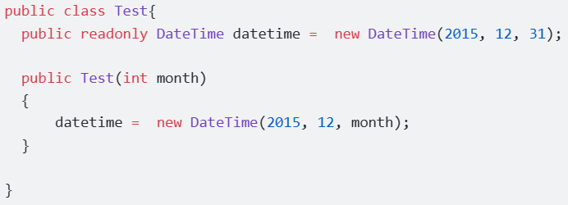

 | 2.4. Phương thức
 |  | Một phương thức trong C# là một khối lệnh mà chỉ được thực thi khi được gọi.
 |  |  | ・Có thể truyền dữ liệu (còn được gọi là tham số) vào một hàm.
 |  |  | ・Phương thức còn được gọi là hàm được sử dụng để thực hiện một hành động cụ thể nào đó.
 |  |  | ・Phương thức có thể được tái sử dụng, điều này có nghĩa là bạn có thể định nghĩa phương thức 1 lần và gọi nó ở nhiều nơi.
 |  |  | ・Một phương thức có thể có một hoặc không có giá trị trả về.

 |  | Cú pháp:

 |  |  | Trong đó:
 |  |  |  | ・[Từ khóa 1], [Từ khóa 2], [Từ khóa n] là các từ khóa như: public, static, read only … và có thể không điền.
 |  |  |  | ・Kiểu dữ liệu trả về như: từ khóa void, hay mọi kiểu dữ liệu như int, long, bool, SinhVien…
 |  |  |  | ・Tên hàm là tên gọi của phương thức
 |  |  |  | ・Parameter là tham số truyền vào để sử dụng nội bộ trong hàm. Cấu trúc khởi tạo như một biến bình thường. Có thể không điền.
 |  |  |  | ・Phương thức chỉ được khai báo bên trong class.

 |  |  | Lưu ý:
 |  |  |  | ・Mọi hàm đều phải có cặp ngoặc nhọn { } biểu thị là một khối lệnh. Mọi dòng code xử lý của hàm đều được viết bên trong cặp ngoặc nhọn { } này.
 |  |  |  | ・Không thể khai báo một hàm trong một hàm khác theo cách thông thường.

 | 2.5. Phạm vi truy cập
 |  | Phạm vi truy cập là cách mà người lập trình quy định về quyền được truy xuất đến các thành phần của lớp.
 |  | Trong C# có 5 loại phạm vi truy cập:

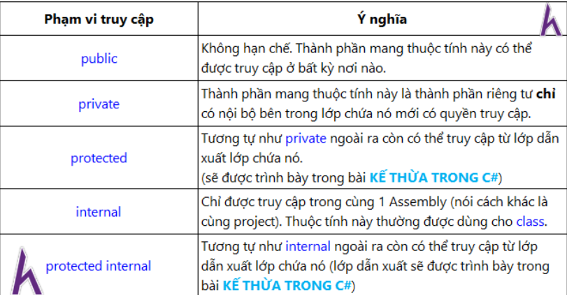

 |  | Lưu ý:
 |  |  | ・Nếu khai báo lớp mà không chỉ ra phạm vi cụ thể thì phạm vi mặc định là internal.
 |  |  | ・Nếu khai báo thành phần bên trong lớp mà không chỉ ra phạm vi cụ thể thì phạm vị mặc định là private.

 | 2.6. Từ khóa trong C#
 |  | Từ khóa là các từ dành riêng (Reserved Keyword) được định nghĩa trước cho C# compiler.
 |  | Những từ khóa này không thể được sử dụng làm định danh.
 |  | Tuy nhiên, nếu bạn muốn sử dụng các từ khóa này để làm định danh, bạn có thể đặt ký tự @ ở trước chúng.

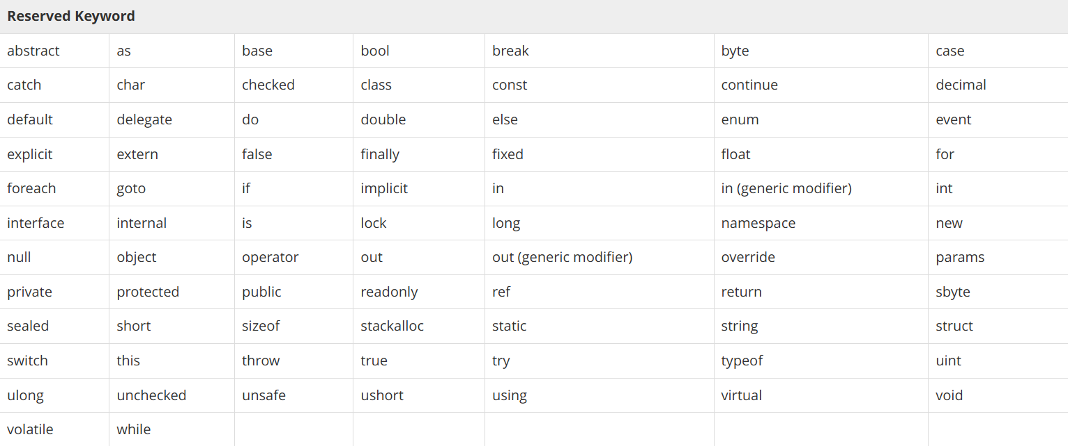

 | 2.3. Comments trong C#
 |  | Comment được sử dụng để khởi tạo code. Compiler bỏ qua các comment. Các comment đa dòng trong các chương trình C# bắt đầu với /* và kết thúc với */

 |  | Comment đơn dòng được chỉ dẫn bởi ký hiệu '//'. Ví dụ:

3. Kiểu dữ liệu
3. Kiểu dữ liệu
 | Kiểu dữ liệu là tập hợp các nhóm dữ liệu có đặc điểm chung: đặc tính, cách lưu trữ và thao tác xử lý.
 | Có 2 loại kiểu dữ liệu trong c#:
 |  | ・Kiểu dữ liệu tham trị (value type) thì vùng nhớ của biến và giá trị sẽ được lưu trữ ở cùng 1 nơi - bộ nhớ stack. Một số kiểu dữ liệu tham trị như: int, long, float, double, decimal, bool, char.
 |  | ・Kiểu dữ liệu tham chiếu (reference type) thì vùng nhớ của biến sẽ được lưu ở 1 nơi - bộ nhớ stack. Giá trị sẽ được lưu ở 1 vùng nhớ khác - bộ nhớ heap. Một số kiểu dữ liệu tham chiếu như: object, string, dynamic.

 | Để hiểu rõ 2 kiểu dữ liệu này cần phân biệt vùng nhớ heap và stack:
 |  | Stack:
 |  |  | ・Vùng nhớ được cấp phát khi biên dịch chương trình. (complie)
 |  |  | ・Kích thước vùng nhớ stack cố định và không thể thay đổi.
 |  |  | ・Khi vùng nhớ stack không đủ sẽ gây hiện tượng tràn bộ nhớ. (stack overflow)
 |  | Head:
 |  |  | ・Vùng nhớ được cấp phát khi chạy chương trình (runtime).
 |  |  | ・Kích thước vùng nhớ head được cấp phát động và được quản lý dọn dẹp bởi Garbage collection trong c#.
 |  |  | ・Kích thước vùng nhớ head có thể thay đổi được, do hệ điều hành quản lý cấp phát vùng nhớ.

 | 1 số kiểu dữ liệu cơ bản:

 |  | Kiểu dữ liệu | Kích thước | Mô tả
 |  | int | 4 bytes | Lưu trữ số nguyên có dấu từ -2,147,483,648 đến 2,147,483,647
 |  | long | 8 bytes | Lưu trữ số nguyên có dấu từ -9,223,372,036,854,775,808 đến 9,223,372,036,854,775,807
 |  | float | 4 bytes | Lưu trữ số thực có giá trị từ ±1.5 x 10^-45 đến ±3.4 x 10^38, khoảng xấp xỉ 6-9 chữ số thập phân
 |  | double | 8 bytes | Lưu trữ số thực có giá trị từ ±5.0 × 10−324 đến ±1.7 × 10^308, khoảng xấp xỉ 15 chữ số thập phân
 |  | float | 16 bytes | Lưu trữ số thực có giá trị từ ±1.0 x 10-28 đến ±7.9228 x 10^28, khoảng xấp xỉ 28-29 chữ số thập phân
 |  | bool | 1 bit | Lưu trữ giá trị true, false
 |  | char | 2 bytes | Lưu trữ ký tự, được bao quanh bởi nháy đơn
 |  | string | 2 bytes mỗi ký tự | Lưu trữ chuỗi liên tiếp các kỹ tự, được bao quanh bởi nháy kép

 |  | ※chú ý:
 |  |  | ・String là kiểu dữ liệu tham chiếu.
 |  |  | ・Kiểu dữ liệu có miền giá trị lớn hơn sẽ chứa được kiểu dữ liệu có miền giá trị nhỏ hơn. Như vậy biến kiểu dữ liệu nhỏ hơn có thể gán giá trị qua biến kiểu dữ liệu lớn hơn
 |  |  | ・Giá trị của biến kiểu float phải có chữ F hoặc f làm hậu tố.
 |  |  | ・Giá trị của biến kiểu decimal phải có chữ m hoặc M làm hậu tố.
 |  |  | ・Trừ kiểu string, tất cả kiểu dữ liệu trên đều không được có giá trị null

 | 3.1. StringBuilder
 |  | Khi làm việc với các dữ liệu văn bản, CSharp cung cấp cho 2 class String và StringBuilder.
 |  | Nếu làm việc với các dữ liệu lớn nên sử dụng StringBuilder để đạt hiệu năng nhanh nhất.
 |  | Về cơ bản 2 class này có nhiều điểm giống nhau.
 |  |  | ・String là bất biến (immutable)
 |  |  | ・StringBuilder có thể thay đổi (mutable)

 |  | StringBuilder chứa trong nó một mảng các ký tự, mảng này sẽ tự động thay thế bởi một mảng lớn hơn nếu thấy cần thiết, và copy các ký tự ở mảng cũ sang.
 |  | Nếu bạn phải thao tác ghép chuỗi nhiều lần thì nên sử dụng StringBuilder, nó giúp làm tăng hiệu năng của chương trình.
 |  | Tuy nhiên nếu chỉ ghép nối một vài chuỗi thì điều đó không cần thiết, không nên lạm dụng StringBuilder trong trường hợp đó.

 |  | Khi nối chuỗi vào một string đã được khai báo từ trước thì sẽ tạo ra thêm instance của object ở trong memory

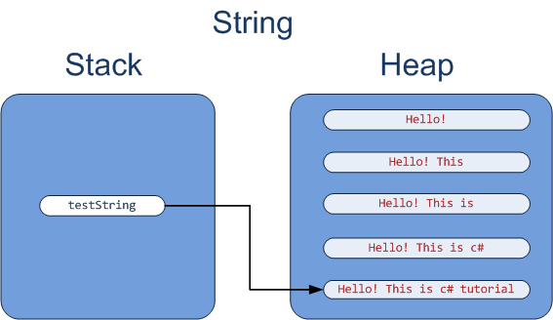

 |  | Trong C#, muốn nối chuỗi bằng stringbuilder thì sủ dụng phương thức Append() của stringbuilder.

 | 3.2. Ép kiểu trong C#
 |  | Ép kiểu là biến đổi dữ liệu thuộc kiểu dữ liệu này thành kiểu dữ liệu khác.
 |  | Trong C#, ép kiểu có 4 loại:
 |  |  | ・Chuyển đổi kiểu ngầm định (implicit).
 |  |  | ・Chuyển đổi kiểu tường minh (explicit).
 |  |  | ・Sử dụng phương thức, lớp hỗ trợ sẵn: Parse(), TryParse(), class Convert
 |  |  | ・Người dùng tự định nghĩa kiểu chuyển đổi.

 |  | 3.1.1. Chuyển đổi kiểu ngầm định (implicit)
 |  |  | Việc chuyển đổi này được thực hiện bởi trình biên dịch và chúng ta không cần tác động gì.
 |  |  | Được thực hiện khi chuyển kiểu từ
 |  |  |  | ・Kiểu dữ liệu nhỏ sang kiểu dữ liệu lớn hơn
 |  |  |  | ・Chuyển từ lớp con đến lớp cha

 |  | 3.1.2. Chuyển đổi kiểu tường minh (explicit)
 |  |  | Chuyển đổi kiểu tường minh là việc chuyển kiểu một cách rõ ràng và dùng từ khóa chỉ định chứ không dùng phương thức.
 |  |  | Một số đặc điểm của chuyển đổi kiểu tường minh:
 |  |  |  | ・Thường được dùng để chuyển đổi giữa các kiểu dữ liệu có tính chất tương tự nhau
 |  |  |  | ・Hỗ trợ trong việc boxing và unboxing đối tượng
 |  |  |  | ・Cú pháp ngắn gọn do không sử dụng phương thức.
 |  |  |  | ・Chỉ khi chúng ta biết rõ biến đó thuộc kiểu dữ liệu nào mới thực hiện chuyển đổi. Ngược lại có thể lỗi khi chạy chương trình.

 |  |  | Cú pháp:

 |  |  |  | Trong đó:
 |  |  |  |  | ・<kiểu dữ liệu> là kiểu dữ liệu mà mình muốn chuyển sang.
 |  |  |  |  | ・<biến cần ép kiểu> là biến chưa dữ liệu cần ép kiểu.
 |  |  |  |  | ・Phải có cặp dấu ngoặc tròn ( ).

 |  | 3.1.3. Phương thức Parse(), TryParse()

4. Toán tử
4. Toán tử
 | Một toán tử là một biểu tượng, mà nói cho compiler thực hiện các thao tác toán học và logic cụ thể. C# cung cấp nhiều toán tử có sẵn, đó là:
 |  | ・Toán tử số học
 |  | ・Toán tử quan hệ
 |  | ・Toán tử logic
 |  | ・Toán tử so sánh bit
 |  | ・Toán tử gán
 |  | ・Toán tử hỗn hợp

 | 4.1. Toán tử số học trong C# |  | A = 10 | B = 20

 | 4.2. Toán tử quan hệ trong C#

 | 4.3. Toán tử logic trong C#

 | 4.4. Toán tử so sánh bit trong C#

 | 4.5. Toán tử gán trong C#

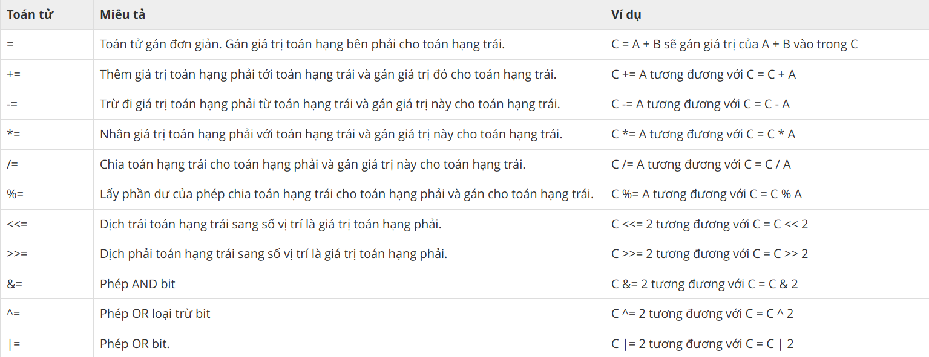

 | 4.6. Các toán tử hỗn hợp trong C#

7. Struct
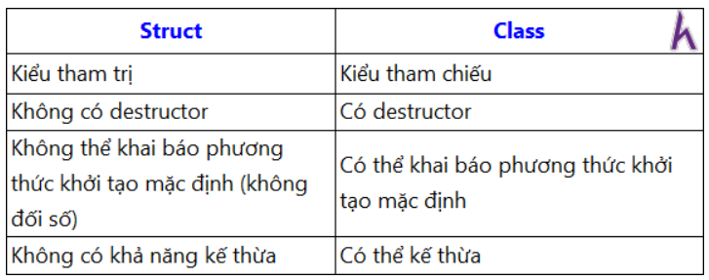
7. Struct
 | Struct là một kiểu dữ liệu có cấu trúc, được kết hợp từ các kiểu dữ liệu nguyên thuỷ do người lập trình định nghĩa để thuận tiện trong việc quản lý dữ liệu và lập trình.
 | Đặc điểm của struct:
 |  | ・Là một kiểu dữ liệu tham trị
 |  | ・Dùng để đóng gói các trường dữ liệu khác nhau nhưng có liên quan đến nhau.
 |  | ・Bên trong struct ngoài các biến có kiểu dữ liệu cơ bản còn có các phương thức, các struct khác.
 |  | ・Muốn sử dụng phải khởi tạo cấp phát vùng nhớ cho đối tượng thông qua toán tử new.
 |  | ・Thành phần cửa struct không thể được xác định ở dạng abstract, virtual, hoặc protected.
 |  | ・Struct không được phép kế thừa

 | Cú pháp:

 | So sánh giữa struct và class

10. Collection =>
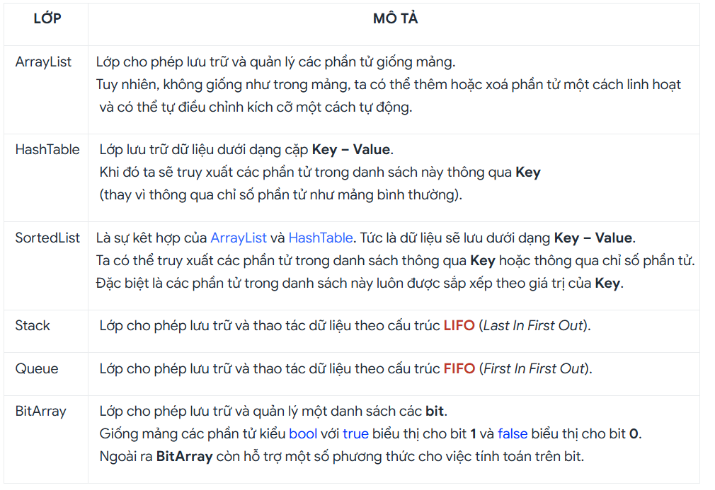
10. Collection
 | Collection là Các class hỗ trợ lưu trữ, quản lý và thao tác với các đối tượng một cách có thứ tự.
 | Các lớp này nằm trong namespace System.Collections.

 | Một số đặc điểm của Collections:
 |  | ・Là một mảng có kích thước động:
 |  | ・Không cần khai báo kích thước khi khởi tạo.
 |  | ・Có thể tăng giảm số lượng phần tử trong mảng một cách linh hoạt.
 |  | ・Có thể lưu trữ một tập hợp đối tượng thuộc nhiều kiểu khác nhau.
 |  | ・Hỗ trợ rất nhiều phương thức để thao tác với tập hợp như: tìm kiếm, sắp xếp, đảo ngược, . . .
 |  | ・Mỗi collections được tổ chức thành một lớp nên cần khởi tạo đối tượng trước khi sử dụng.

 | những điểm mạnh của Collections
 |  | ・Bên trong Collections có nhiều lớp đa dạng hỗ trợ cho từng mục đích khác nhau. Nếu như mảng chỉ có thể truy xuất phần tử thông qua chỉ số thì các Collections có thế truy xuất thông qua chỉ số hoặc thông qua key.
 |  | ・Đối với danh sách cần thao tác tìm kiếm nhiều thì Collections cũng có lớp hỗ trợ giúp việc tìm kiếm nhanh hơn nhiều so với mảng nguyên thuỷ
 |  | ・Trong trường hợp danh sách cần thay đổi số lượng phần tử liên tục (thêm hoặc xoá phần tử) thì Collections cũng hỗ trợ sẵn
 |  | ・Ngoài ra trong namespace System.Collections còn hỗ trợ sẵn 2 cấu trúc dữ liệu kinh điển đó là STACK và QUEUE nên bạn chỉ cần lấy ra sử dụng mà không cần cài đặt lại.

 | Một số lớp Collections được sử dụng phổ biến:

11. Exception
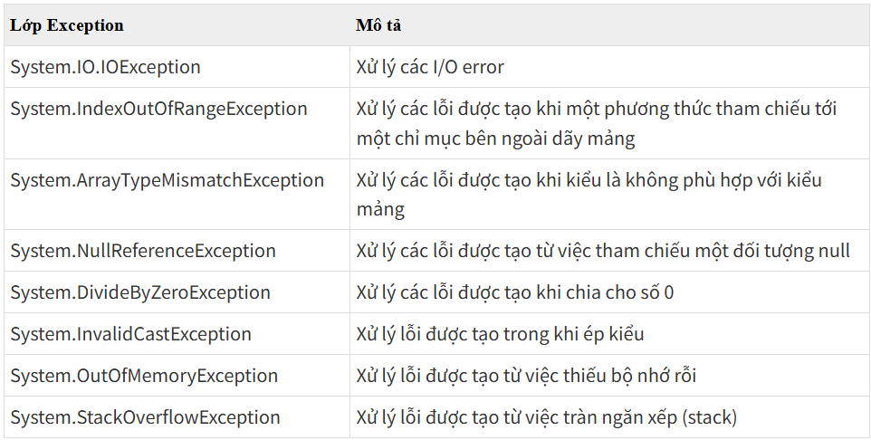
11. Exception
 | Xử lý ngoại lệ trong C# có nghĩa là xử lý các lỗi exceptions có thể xảy ra , giúp chương trình không bị gián đoạn.
 | Trong đó Exceptions là một sự kiện xảy ra khi một chương trình đang chạy (thực thi) , sự kiện đó làm cho luồng xử lý thông thường của chương trình không thể thực hiện một cách bình thường, thậm chí chết chương trình.
 | Một Exception trong C# là một phản hồi về một tình huống ngoại lệ mà xuất hiện trong khi một chương trình đang chạy, ví dụ như chia cho số 0.

 | Cú pháp:
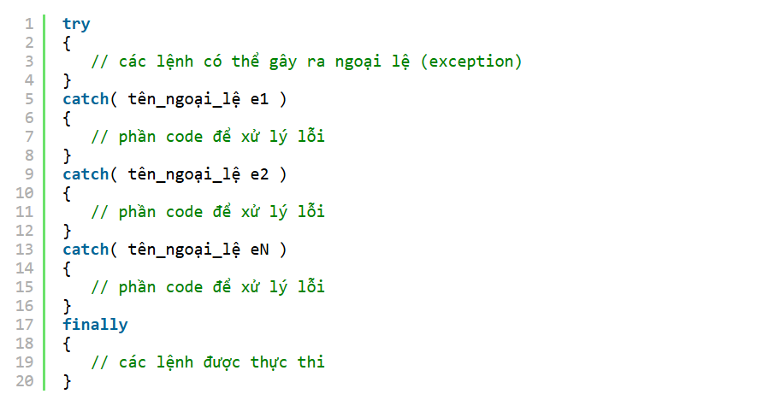

 |  | Trong đó:
 |  |  | ・try: Một khối try nhận diện một khối code mà ở đó các exception cụ thể được kích hoạt. Nó được theo sau bởi một hoặc nhiều khối catch.
 |  |  | ・catch: Một chương trình bắt một Exception với một Exception Handler tại vị trí trong một chương trình nơi bạn muốn xử lý vấn đề đó. Từ khóa catch trong C# chỉ dẫn việc bắt một exception.
 |  |  | ・finally: Một khối finally được sử dụng để thực thi một tập hợp lệnh đã cho, khối lệnh finally luôn luôn được thực thi dù có hay không một exception đươc ném hoặc không được ném.
 |  |  | ・throw: Một chương trình ném một exception khi có một vấn đề xuất hiện. Điều này được thực hiện bởi sử dụng từ khóa throw trong C#.

 | 11.1. Lớp Exception trong C#
 |  | Các Exception trong C# được biểu diễn bởi các lớp.
 |  | Các lớp Exception trong C# chủ yếu được kế thừa một cách trực tiếp hoặc không trực tiếp từ lớp System.Exception trong C#.
 |  | Một số lớp Exception kế thừa từ lớp System.Exception là các lớp System.ApplicationException và System.SystemException.

 |  | Lớp System.ApplicationException hỗ trợ các exception được tạo bởi các chương trình ứng dụng. Vì thế, các exception được định nghĩa bởi lập trình viên nên kế thừa từ lớp này.
 |  | Lớp System.SystemException là lớp cơ sở cho tất cả system exception tiền định nghĩa.

 |  | Bảng sau cung cấp một số lớp Exception tiền định nghĩa được kế thừa từ lớp Sytem.SystemException trong C#:

12. Delegate
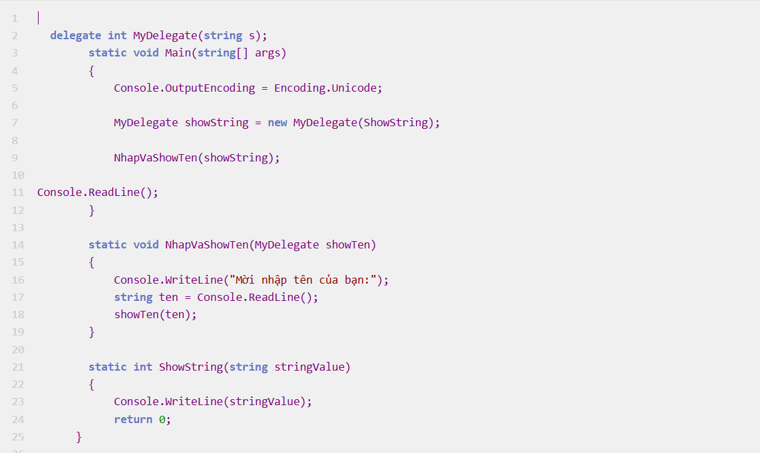
12. Delegate
 | Delegate là một kiểu dữ liệu đặc biệt trong C# được sử dụng để khai báo tham chiếu tới các hàm hoặc phương thức (Có thể hiểu là con trỏ trỏ tới hàm).
 | Khi gán một hàm hoặc phương thức cho delegate thì delegate sẽ trỏ tham chiếu tới hàm, phương thức đó.
 | Sau đó thay vì ta gọi hàm trực tiếp, ta có thể thông qua delegate để gọi mà không cần biết rõ tên hàm đó.
 | Delegate giúp cho việc gọi hàm trở nên linh hoạt hơn.

 | Đặc điểm của Delegate
 |  | ・Delegate là một biến kiểu tham chiếu(references) chứa tham chiếu tới một phương thức.
 |  | ・Tham chiếu của Delegate có thể thay đổi runtime (khi chương trình đang thực thi).
 |  | ・Delegate thường được dùng để triển khai các phương thức hoặc sự kiện call-back.
 |  | ・Delegate được dẫn xuất từ lớp System.Delegate trong C#.

 | Cú pháp:
 |  | Khai báo Delegate trong C# sẽ tương tự như khai báo một biến. Nhưng cần thêm từ khóa Delegate để xác định đây là một Delegate.
 |  | Đồng thời vì Delegate là để tham chiếu đến một hàm, nên cũng cần khai báo kèm kiểu dữ liệu trả về của và tham số đầu vào của Delegate tương ứng với hàm tham chiếu.

 | 12.1. Khởi tạo và sử dụng Delegate trong C#
 |  | Khi kiểu Delegate được khai báo, đối tượng Delegate phải được tạo với từ khóa new và được tham chiếu đến một phương thức cụ thể.
 |  | Phương thức này phải cùng kiểu trả về và tham số đầu vào với Delegate đã tạo.

 |  | Khi tạo một Delegate, tham số được truyền với biểu thức new được viết tương tự như một lời gọi phương thức, nhưng không có tham số tới phương thức đó.
 |  | Tức là chỉ truyền tên hàm vào thôi. Delegate sẽ tự nhận định hàm được đưa vào có cùng kiểu dữ liệu trả ra và cùng tham số đầu vào hay không.

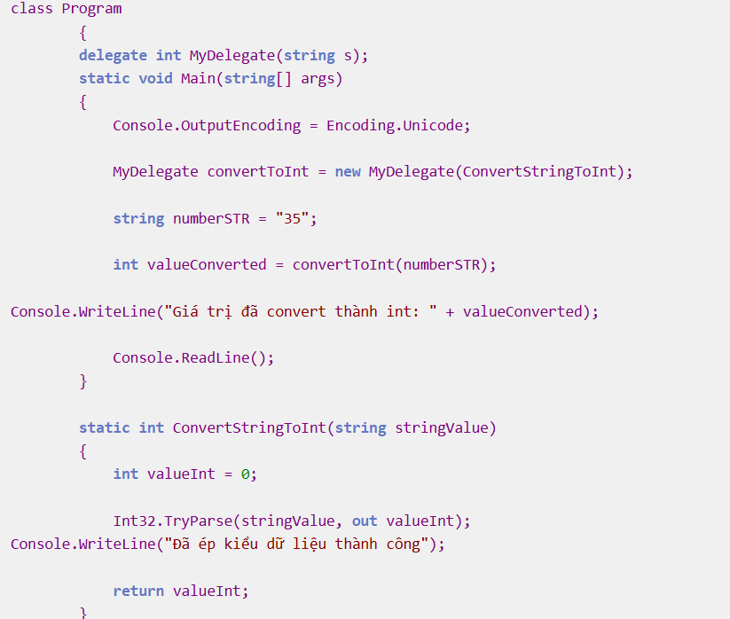

 | 12.2. Sử dụng delegate gọi tới nhiều hàm khác nhau (Multicast)
 |  | Khi bạn cần thực hiện một chuỗi hàm với cùng kiểu trả về và cùng tham số đầu vào mà không muốn gọi nhiều hàm tuần tự (chỉ gọi 1 hàm 1 lần duy nhất). Lúc này bạn sẽ cần dùng đến Multicast Delegate.
 |  | Bản chất bạn có thể làm một chuỗi Delegate cùng kiểu Delegate bằng cách dùng toán tử +. Lúc này khi bạn gọi Delegate sẽ thực hiện tuần từ các Delegate được cộng vào với nhau.
 |  | Có thể loại bỏ Delegate trong multicast bằng toán tử -.

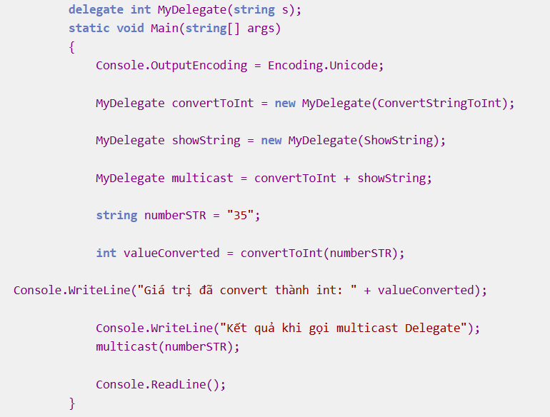

 | 12.3. Dùng Delegate cho call-back function
 |  | Delegate cũng là một biến. Vậy nên mình có thể truyền Delegate vào hàm làm parameter như biến bình thường.
 |  | Lúc này Delegate này sẽ được gọi là call-back function.
 |  | Mục đích của việc này là hàm nhận call-back function là param có thể gọi Delegate được đưa vào khi nào cần

